EQUIPAMENTOS
Anexo 4 - Relação de Equipamentos

nº. | Item | Descrição | Características Mínimas | MODELOS |  | Locais | Quantidade | Custo Unitário Mensal | Subtotal mês
01. | Extratora à vapor | Equipamento de vapor contínuo. | Tensão (V): 220 |  |  | Volantes, em locais diversos que precisam de assepsia com alta temperatura, como sanitários, copa, bebedouros e etc. | 2 | 1,301.28 | 2,602.55
 |  |  | Potência (W): 3000
 |  |  | Pressão Max de vapor (bar) 5,5
 |  |  | Frequência (Hz): 50-60
 |  |  | Temperatura máx.: 160 ºC
 |  |  | Tanque caldeira (L): 4
 |  |  | Tanque detergente (L): 2
 |  |  | Kit extra de acessórios
02. | Lava e seca de piso médio porte | Equipamento que lava e seca em uma única operação. Possibilidade de utilização como aspirador e enceradeira. Movido à bateria cromo ácido ou gel | Tensão Mono (V): 24 | 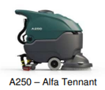 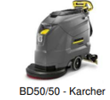 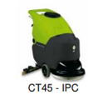 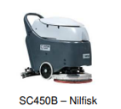 |  | Piso Ténico , STA, CAG, Estoque | 5 | 4,483.60 | 22,418.02
 |  |  | Faixa de Trabalho (mm): 500
 |  |  | Velocidade da escova (rpm): 140
 |  |  | Depósito Água Limpa/Suja (L): 40/40
03. | Lavadora vertical compacta à bateria | Higienização de áreas menores com contenção imediata | Faixa de trabalho (cm): 30 |  |  | Preferencialmente para uso na limpeza dos ambientes com muita movimentação, espaços de difícil acesso e que precisam de limpeza contínua; | 40 | 1,063.24 | 42,529.70
 |  |  | Tanque da água limpa (L) : 1
 |  |  | Tanque de água suja (L): 0,7
 |  |  | Velocidade do rolo (rpm): 500
 |  |  | Pressão do rolo (g/cm²): 40
 |  |  | 1 Carregador de bateria 18 v
 |  |  | 1 Bateria de Lítio SaH
04. | Lava e seca de piso de pequeno porte | Higienização de áreas menores que demandam de mais intensidade e potência | Tensão Mono (V): 24 |  |  | CA, Corredores menores, espaço debaixa circulação e apoio as terminais | 10 | 2,625.44 | 26,254.43
 |  |  | Faixa de Trabalho (mm): 355
 |  |  | Velocidade da escova (rpm): 140
 |  |  | Capacidade do tanque de recolhimento: 19L
 |  |  | Capacidade do tanque de solução: 16L
 |  |  | Nível de ruído(dBa): 70
05. | Aspirador de Pó e água - | Aspiração de áreas pequenas e médio porte, processo evita propagação de poeira. | Tensão (V): 220 |  |  | Para contenção / apoio administrativo e produtivo | 6 | 403.05 | 2,418.29
 |  |  | Potência (W): 1400
 |  |  | Vácuo (mbar) : 180
 |  |  | Vazão (I/s): 47
 |  |  | Capacidade do reservatório (L): 24
 |  |  | Nível de ruído (db) 78
06. | Hidrojateadora com diluição automática | Elimina ação mecânica com pressão e diluição química com ajuste de pressão e vazão da água. | Tensão (V): 220 | 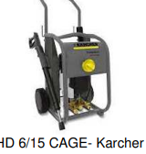 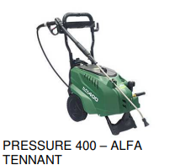 |  | Limpeza de áreas abertas, fachadas, piso técnico e etc. | 10 | 139.42 | 1,394.24
 |  |  | Potência (km): 3
 |  |  | Pressão (bar): 150
 |  |  | Vazão (I/s): 600
 |  |  | Bomba: radial
07. | Encerradeira Industrial | Limpar , lavar, remover sujidades e polir pisos frios, carpetes e granitos | Diametros variados: 300, 350 e 510 mm |  |  | Volantes | diâm. 300 mm 10 un | 398.76 | 3,987.64
 |  |  | Tensão (V): 220 |  |  |  | diâm. 350 mm 10 un | 436.12 | 4,361.16
 |  |  | Rotação da escolva (rpm): 200 |  |  |  | diâm. 510 mm 10 un | 474.47 | 4,744.69
08. | Aspirador de vidros com extensor | Limpar qualquer superfície plana, mesmo de baixo para cima (de cabeça para baixo), sem qualquer restrição. | Faixa de Trabalho (mm): 170 |  |  | Divisórias de vidros do CA, LEEV, biotério etc. | 30 | 242.22 | 7,266.46
 |  |  | Reservatório(ml) : 200
 |  |  | 02 Baterias por equipamentos
 |  |  | 01 Extensor completo por equipamento
09. | Aspirador de pó vertical à rolo a bateria | Aumento da produtividade por realizar revisões rápida sem atrapalhar as atividades e público visitante | Filtro Hepa; | 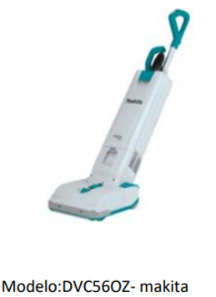 |  | Plantas Produtivos (Não é permitido compartilhamento) | 15 | 234.25 | 3,513.71
 |  |  | Mangueira giratória
 |  |  | Máxima sucção selada: 12 Kpa;
 |  |  | 03 velocidades
 |  |  | Volume de AR:1.9 m³/min
 |  |  | Poder de sucção: Alta : 85 W, Média 50W e baxa 25 W
 |  |  | Capacidade : 05 L
 |  |  | Nível de ruído: 80dB (A)
 |  |  | Dimensões (C x L x A): 326 x 318 x 1.146 mm
 |  |  | Peso : 7.8kg
 |  |  | 04 Baterias de 18V 6A
 |  |  | Carregador duplo
10. | Lavadora de vidros com água pura | Equipamento de limpeza de vidros através da água pura. Não utiliza químicos e não deixa marca de respingos nos vidros, motor elétrico, bomba pressuradora. (Lavagem de baixa pressão) | Tensão (V): 220 | 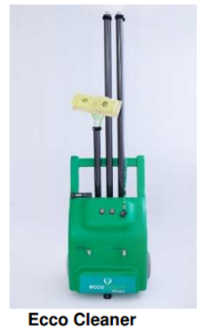 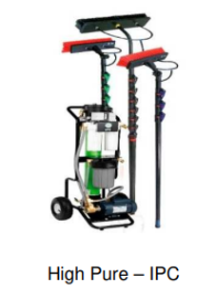 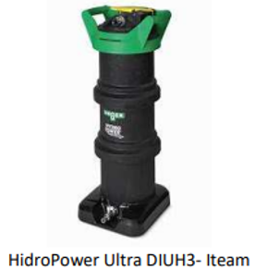 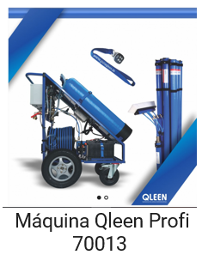 |  | Fachadas Sensíveis e Prédios Históricos | 1 | 6,081.03 | 6,081.03
 |  |  | Vazão (L/min): 8
 |  |  | Pressão de Trabalho (bar): 8
 |  |  | Altura mínima de alcance (m) 16
11. | Extratora para carpete | Para limpeza de pisos acarpetados, limpeza profunda, removendo manchas da superfície. Podendo ser utilizada em persianas verticais, estofados etc. | Vazão (L/s): 54 | 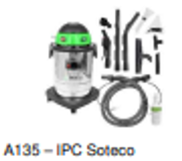 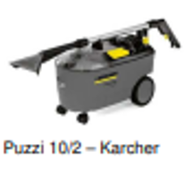 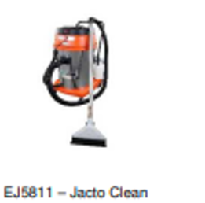 |  | Todos os ambientes administrativos com carpete (Volantes) | 10 | 393.54 | 3,935.35
 |  |  | Tensão Mono (V): 220
 |  |  | Potencia (kW): 1250
 |  |  | Vácuo (mbar): 220
 |  |  | Tanque de água limpa/suja (L): 10/9
 |  |  | Nível de ruído (dB): 64
13. | Diluidor | Preparo de soluções para limpeza | Ponto de acesso de água |  |  | Museu emilio,Nutera, Sede alvarenga, C.A, base da empresa, 102,113,114,HV, Biblioteca, 1100, 314,105,60 e 402 | 20 | 78.23 | 1,564.70
 |  |  | 03 Pontos de distribuição
 |  |  | Registro Eletrônico
 |  |  | Contrato de manutenção com revisão semanal
14. | Carrinho multifuncional | Carrinho funcional setorizados por cor, onde verde deve ser utilizado na limpeza de banheiros, azul para centro administrativo, amarelo para nas áreas de apoio. | Dimensões (CxLxA):98 × 60 × 112 cm Coletor: 150 L fechado com pedal Material de Polipropileno (reciclável) Rodízios 4” giratórios Acessórios Gaveta 10 L, armário com chave, fixadores, barra com gancho | 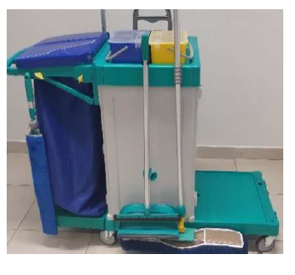 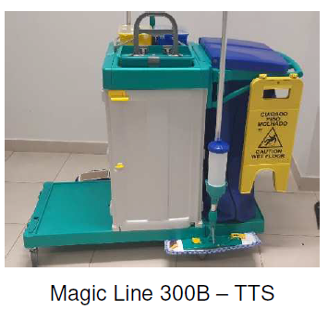 |  | C.A, Portarias e P. 314 | 20 | 281.10 | 5,621.93
15. | Bandeja organizadora | Bandeja organizadora para uso individual e nos carrinhos funcionais para acondicionamento dos borrifadores com produtos químicos para limpeza. | Cesta ergonômica, leve, com alça, de tamanho grande. |  |  | Diversos locais que não tem dml ou local apropriados para deixar os produtos e insumos. | 80 | 71.07 | 5,685.80
16. | Mop Spray | Limpeza dos pisos sem levantar poeira | Dosador |  | Pisos frios, ambientes diversos,obrigatório nas atividades diárias. | O licitante deve estimar o quantitativo de acordo com o quadro de colaboradores por turno | 200 | 64.76 | 12,952.93
 |  |  | 03 Refis por MOP
 |  |  | MCROblue
 |  |  | MCROgray
 |  |  | Cabo extensor
17. | Soprador/ Aspirador/ Triturador de Folhas | Equipamento portátil multifuncional, destinado à limpeza de áreas externas por meio de sopragem, aspiração e trituração de folhas, resíduos vegetais e detritos leves. | Motor: bateria com fluxo equivalente (~710 m³/h) | 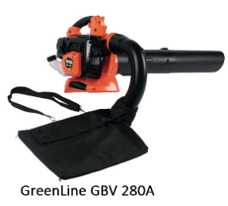 |  | Áreas verdes externas do Instituto (canteiros, gramados, taludes, calçadas ajardinadas); Entornos de prédios administrativos e operacionais; | 12 | 212.98 | 2,555.78
 |  |  | Fluxo de ar: mínimo 700 m³/h; velocidade do ar >= 64 m/s
 |  |  | Capacidade do saco: mínimo 45 L
 |  |  | Funções integradas: soprador, aspirador e triturador (relação de redução ~10:1 ou superior)
 |  |  | Ergonomia: punho de controle com alça, alça de ombro, fácil manuseio
 |  |  | Nível de ruído: compatível com ambientes externos normais (até ~105 dB(A) no modo soprador)
18. | Lavadora e varredora de piso com sucção | Equipamento de varrição mecanizada para revisões de limpeza durante o dia (exclusivo em pisos nivelados) | Produtividade prática/teórica: ≥ 6.240 m²/h (prática) / ≥ 10.400 m²/h (teórica) Faixa de trabalho: 1.000 mm Capacidade do reservatório: 100 L Sistema de varrição: Escova semi-flutuante associada a sucção Tração: Sim, autopropelido Velocidade máxima de trabalho: 6 km/h Versões aceitas: Bateria | 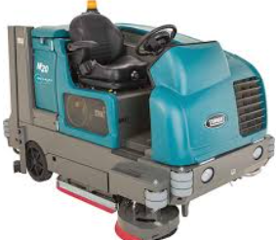 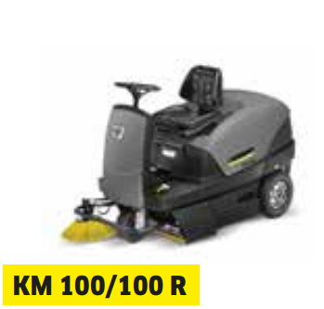 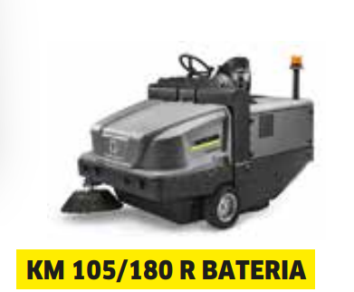 |  | O equipamento de varrição mecanizada será utilizado prioritariamente no boulevard central, nas vias exclusivas para pedestres e nos entornos dos museus e espaços de visitação, locais que concentram grande fluxo de pessoas e atividades culturais. A operação abrangerá a remoção de poeira, folhas, resíduos leves e sujidades aderidas, assegurando padrões elevados de limpeza, conservação do patrimônio e conforto aos visitantes. | 1 | 10,942.14 | 10,942.14
MC 700
19. | Caminhão Varredeira | A varredeira é montada sobre um chassi convencional de caminhão 4x2 e se destaca por sua alta capacidade de recolhimento e grande faixa de limpeza | Produtiv. prática/teórica (m2/h) : 65000 | 39000 Faixa de trabalho (mm): 3600 Capacidade do reservatório (L): 6000 Varrição: escovas +sucção Tração: sim Tipo de combustível: Diesel Velocidade máxima de trabalho (km/h): 20 | 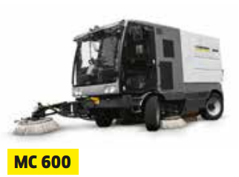 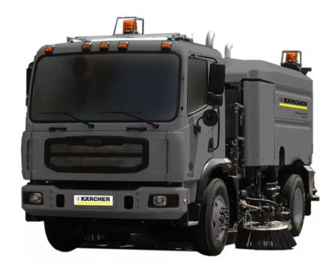 |  | Vias internas de todo o perimetro de parque e produtivo. O equipamento será empregado em toda a extensão das ruas e acessos pavimentados, abrangendo áreas de circulação de pedestres e veículos, garantindo a remoção de poeira, resíduos sólidos e sujidades aderidas. | 1 | 110,679.48 | 110,679.48
 |  |  |  |  |  | TOTAL MENSAL ESTIMADO PARA GASTOS COM EQUIPAMENTOS |  |  | R$ 281,510.03
 | RESUMO DOS GASTOS MENSAIS COM EQUIPAMENTOS
 | O valor total mensal deve ser lançado na Planilha Proposta de Preços Unitários.

DESCRIÇÃO DA DESPESA |  |  |  | GASTO MENSAL
PREVISÃO DO TOTAL DE GASTOS MENSAIS COM EQUIPAMENTOS - NECESSIDADES ATUAIS |  |  |  | R$ 281,510.03

 |  |  | Luciana dos Santos Lelis OAB/RJ 127.642 CPF: 033.616.807-19

 |  | Representante legal:
 |  | CPF.:

